表头整理建议
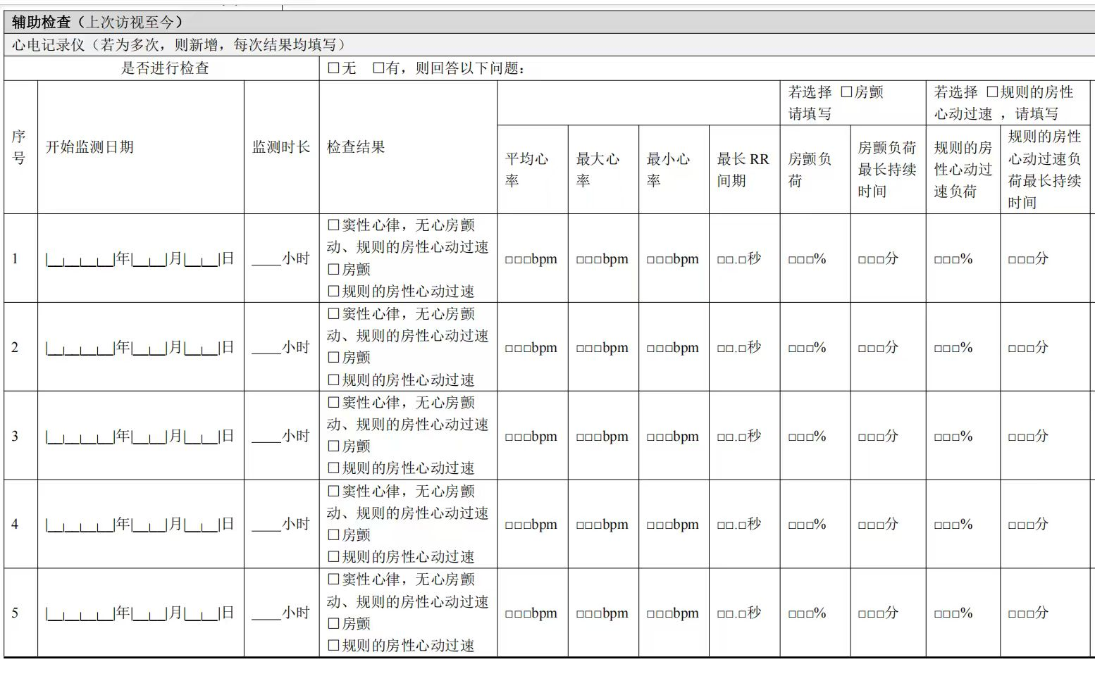
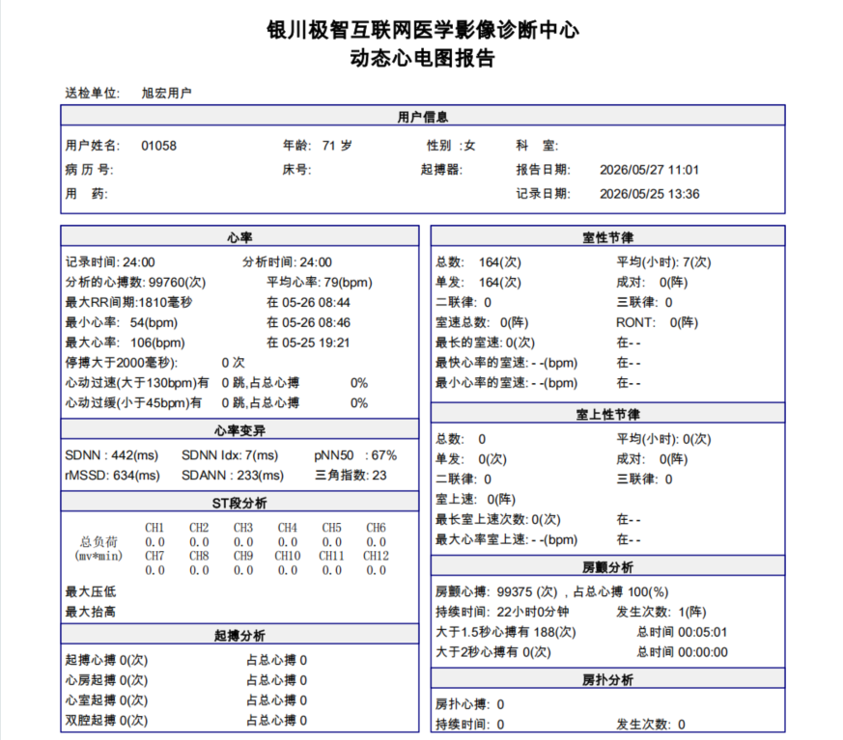
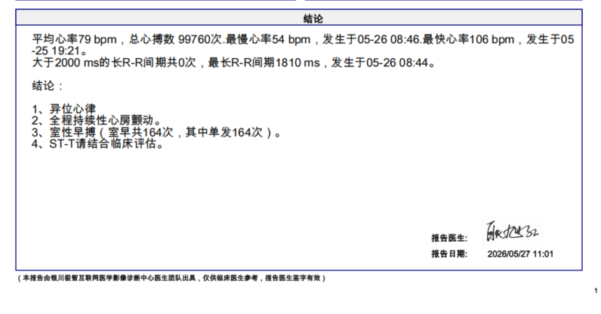
SUBJID | ECGSTDAT | ECGDURH | ECGDURH_U | ECGDURM | ECGDURM_U | ECGORRES | ECGORRES_OPT | ECGHR | ECGHR_U | ECGHRMAX | ECGHRMAX_U | ECGHRMIN | ECGHRMIN_U | ECGRR | ECGRR_U | ECGAFBURD | ECGAFBURD_U | ECGAFDURH | ECGAFDURH_U | ECGAFDUR | ECGAFDUR_U | ECGATBURD | ECGATBURD_U | ECGATDURH | ECGATDURH_U | ECGATDUR | ECGATDUR_U | ECGATDURS | ECGATDURS_U
受试者编号 | 开始监测日期 | 监测时长 | 监测时长_单位 | 监测时长（分） | 监测时长（分）_单 | 检查结果 | 检查结果_选择项 | 平均心率 | 平均心率_单位 | 最大心率 | 最大心率_单位 | 最小心率 | 最小心率_单位 | 最长RR间期 | 最长RR间期_单位 | 房颤负荷 | 房颤负荷_单位 | 房颤负荷最长持续时间（小时） | 房颤负荷最长持续时间（小时）_单位 | 房颤负荷最长持续时间 | 房颤负荷最长持续时间_单位 | 规则的房性心动过速负荷 | 规则的房性心动过速负荷_单位 | 规则的房性心动过速负荷最长持续时间（小时） | 规则的房性心动过速负荷最长持续时间（小时）_单位 | 规则的房性心动过速负荷最长持续时间 | 规则的房性心动过速负荷最长持续时间_单位 | 规则的房性心动过速负荷最长持续时间（秒） | 规则的房性心动过速负荷最长持续时间（秒）_单位 | 房早负荷 | 房早负荷_单位
姓名 | 记录日期 | 记录/测试 时间--小时部分 | 小时 | 记录/测试 时间--分钟部分 | 分 | 这里需要判断此份报告属于哪种结果 |  | 平均心率 | bpm | 最快心率 | bpm | 最慢心率 | bpm | 最长R-R间期 | ms | 占总心搏__% （四舍五入取整数） | % | 房颤持续时间 | 小时 | / | 分 | ≥30s房速占总心搏__% or 房扑站总心搏__% （四舍五入取整数） | % | 房速最长持续时间__S or 房扑持续时间 | 小时 | / | 分 | / | 秒 | 占总心搏_____ （四舍五入取整数） | %
 |  |  |  |  |  |  |  |  |  |  |  |  |  |  |  |  |  |  |  |  |  | 说明：包括房速（≥30s）、房扑 |  |  |  |  |  |  |  | 说明：房早总数占总心搏百分比
 | yyyy-MM-dd | 数值项 | 小时 | 数值项 | 分 | 多选项 | 1=窦性心律，无心房颤动、规则的房性心动过速; 2=房颤; 3=规则的房性心动过速 | 数值项 | bpm | 数值项 | bpm | 数值项 | bpm | 数值项 | ms | 数值项 | % | 数值项 | 小时 | 数值项 | 分 | 数值项 | % | 数值项 | 小时 | 数值项 | 分 | 数值项 | 秒 | 数值项
例：
01058 | 5/25/26 | 24 | 小时 | 0（无数值） 或02 或50 | 分 |  | 1、窦性心律，无心房颤动、规则的房性心动过速; | 79 | bpm | 106 | bpm | 54 | bpm | 1810 | ms | 100 | % | 24 | 小时 | 0（无数值） 或02 或50 | 分 | / | % | / | 小时 | / | 分 | / | 秒 | 15 | %
 |  |  |  |  |  | ✔ | 2、房颤;
 |  |  |  |  |  |  | 3、规则的房性心动过速

报告类型判定规则
检查结果 （多选项） | 检查结果_选择项 | 这里需要判断此份报告属于哪种结果 具体规则如下：
 |  | 判定规则 | 报告样式
 | 1、窦性心律，无心房颤动、规则的房性心动过速; | 结论文本中包含 “窦性心律”； 且 结论文本中不包含 “心房颤动”、“房颤”、“心房扑动”、“房扑”； 且 房速最长持续时间< 30s | 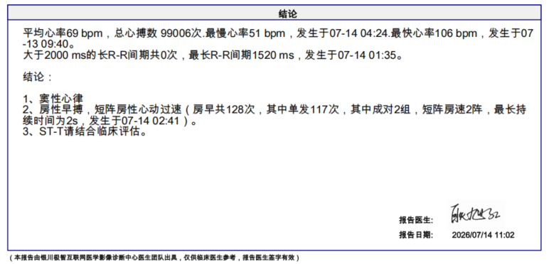
✔ | 2、房颤; | 结论文本中包含 “持续性房颤” 或 “阵发性房颤”
 | 3、规则的房性心动过速 | 满足以下任一选项： 1、结论中包含”持续性房扑“或”阵发性房扑“； 2、结论中包含“房性心动过速” 或 “房速”，且房速最长持续时间≥ 30s； | 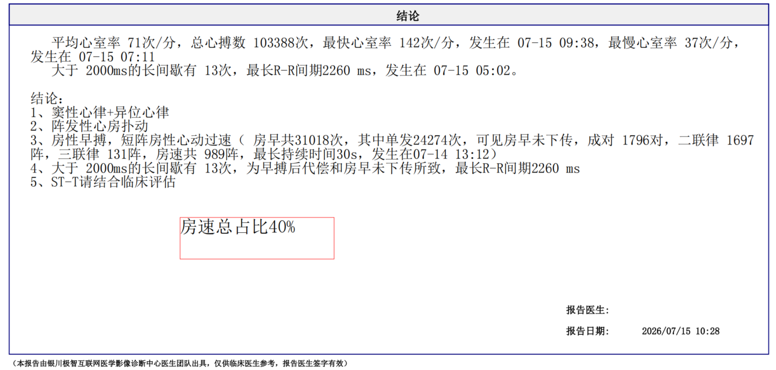
 |  | 若存在2个的判定结果，在检查结果处多选即可 （多选项里，最多只可能同时出现 2 个选项，永远不可能同时出现 3 个选项）

